Gráfico1
 | 0

Hoja1
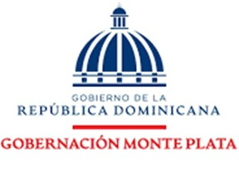

 |  | RELACION DE COMPRA |  | SEPTIEMBRE
NCF | FECHA | DESCRIPCION DE LA COMPRA | PROVEEDOR | MONTO | MIPYME
B1500002448 | 2025-09-30 | ALIMENTO Y BEBIDAS PARA PERSONAS | SUPER PEREZ | 3,050.43 | SERVICIOS
B1500002449 | 2025-09-30 | ALIMENTO Y BEBIDAS PARA PERSONAS | SUPER PEREZ | 5,178.85 | SERVICIOS
 |  |  | TOTAL | 8,229.28

__________________________________ |  |  | __________________________________
Rafaela Javier Gomera |  |  | Cristina Santana
Gobernadora |  |  | Contadora

